สถิตินักท่องเที่ยว
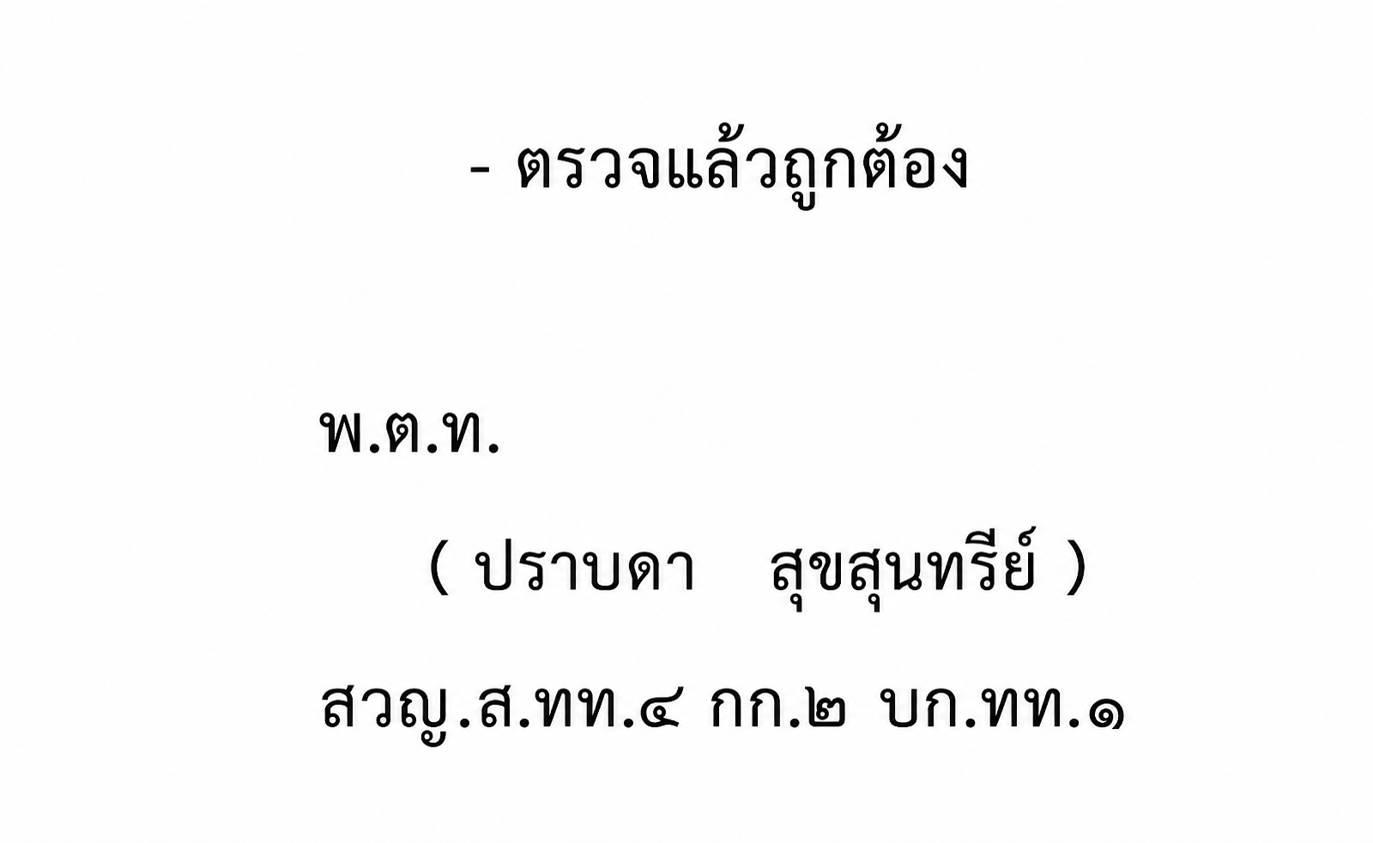
สถิตินักท่องเที่ยวที่เข้ามาในพื้นที่ ประจำปี พ.ศ.2568
ของ สถานีตำรวจท่องเที่ยว 4 กองกำกับการ 2 กองบังคับการตำรวจท่องเที่ยว 1
ลำดับ | เดือน | จำนวนนักท่องเที่ยวชาวไทย (คน) |  | จำนวนนักท่องเที่ยวชาวต่างชาติ (คน)
 |  | ฉะเชิงเทรา | ชลบุรี | ฉะเชิงเทรา | ชลบุรี
1 | มกราคม | 547,350 | 1,181,144 | 1,843 | 1,071,022
2 | กุมภาพันธ์ | 541,812 | 1,225,138 | 1,916 | 1,051,695
3 | มีนาคม | 564,988 | 1,343,524 | 2,247 | 1,029,852
4 | เมษายน | 585,865 | 1,820,605 | 3,515 | 988,417
5 | พฤษภาคม | 493,386 | 1,471,447 | 3,035 | 721,554
6 | มิถุนายน | 505,856 | 1,362,646 | 2,874 | 575,201
7 | กรกฎาคม | 550,341 | 1,275,555 | 3,469 | 757,469
8 | สิงหาคม | 523,553 | 1,705,794 | 3,428 | 677,459
9 | กันยายน | 502,858 | 1,400,026 | 3,091 | 814,738
10 | ตุลาคม | 518,615 | 1,365,052 | 3,564 | 828,896
11 | พฤศจิกายน | 478,381 | 1,482,357 | 3,833 | 867,620
12 | ธันวาคม | 650,371 | 1,625,537 | 5,024 | 956,420
รวม |  | 6,463,376 | 17,258,825 | 37,839 | 10,340,343
หมายเหตุ : ลงข้อมูล ณ วันที่ 1 มกราคม 2569
ที่มา : กองเศรษฐกิจการท่องเที่ยวและกีฬา กระทรวงการท่องเที่ยวและกีฬา

